Карта общая
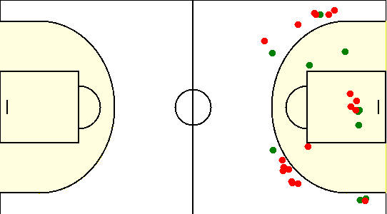
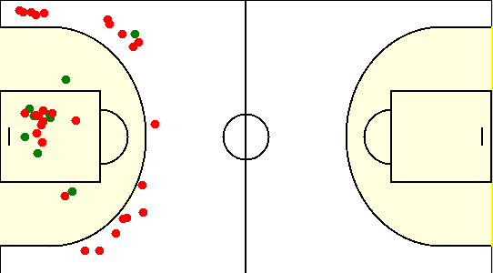
Карта бросков команды SIRIUS (I-II четверть) | Карта бросков команды SIRIUS (III-IV четверть)
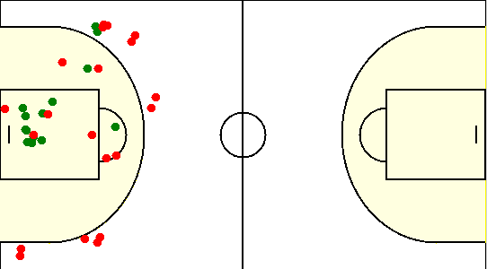
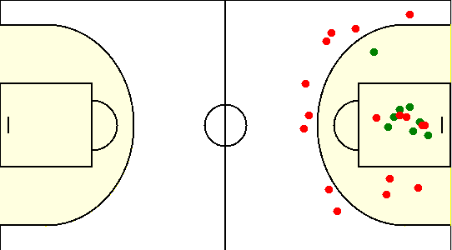

Карта бросков команды ISsoft (I-II четверть) | Карта бросков команды ISsoft (III-IV четверть)

